Ejercicio 1
B)
ITEM | Producto 1 | Producto 2 | Disponibilidad Kg
Materia prima 1 | 3 kg / unid. | 2 kg / unid | 300
Materia prima 2 | 2 kg / unid | 4 kg / unid | 400
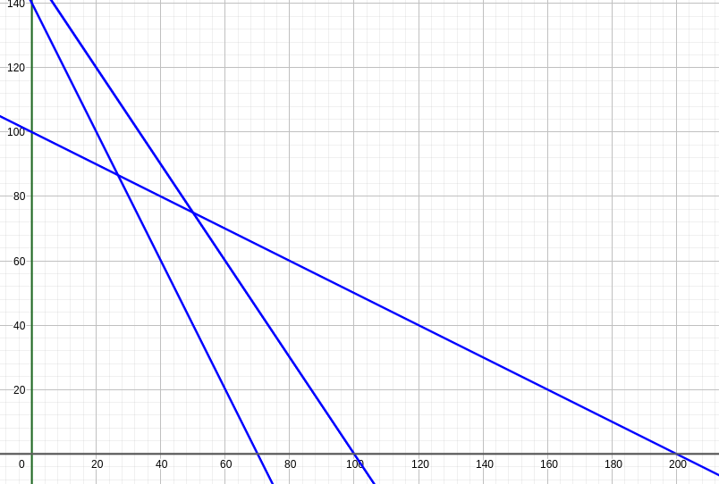
Materia prima 3 | 4 kg / unid | 2 kg / unid | 280
Beneficio | 4 $ / unid. | 7 $ / unid.

Restricciones
R1 | 3X1+2X2<=300
R2 | 2X1+4X2<=400
R3 | 4X1+2X2<=280
Z | 4X1+7X2

Pendiente de Z
 | 4X1+7X2=0
 | X1/X2=-4/7

Puntos de interes
A | R2 y X1=0 | X2=400/4 | X2=100
B | R2 y R3 | 3/2X1=40 | X1=80/3
 |  |  | X2=260/3
C | R3 y X2=0 | X1=280/4 | X1=70

X1 | X2 | Z
0 | 100 | 700
26.666666667 | 86.666666667 | 713.33333333
70 | 0 | 280

El punto de solucion optima es B, con un beneficio maximo para z de 713,33

